Worksheet
 |  |  |  |  | 8 (812) 565 05 34 |  |  | sales@miniworks.ru
 |  |  |  |  | Новосибирск |  |  | отдел продаж
 |  |  | Адрес |  |  |  |  | Режим работы
 |  |  | Санкт-Петербург, улица Маршала Новикова, 28Е |  |  |  |  | Пн – Пт: с 8:00 до 18:00
25-25M10.D32x70
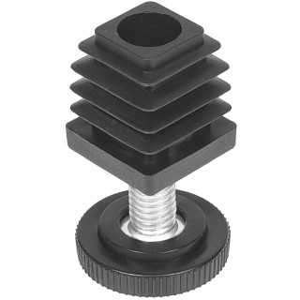 |  | 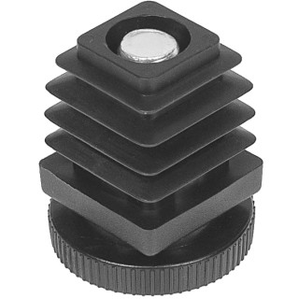 |  | 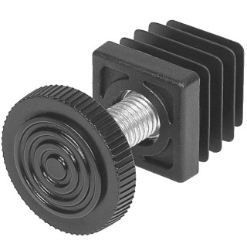 |  | 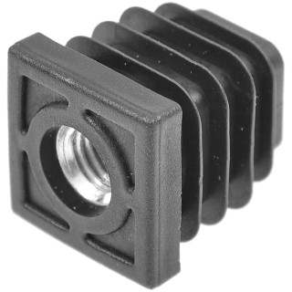 |  |  |  | 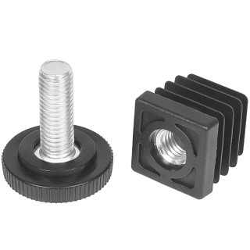
Артикул |  | Цвет |  | от 10000 | от 5000 | от 1000 | от 500 | от 100 | розница | Наличие на 29.07.2026
25-25M10.D32x70 |  | черный |  | 35.25р. | 38.10р. | 41.52р. | 47.69р. | 53.20р. | 71.25р. | 5275
25-25M10.D32x70B |  | белый |  | 35.25р. | 38.10р. | 41.52р. | 47.69р. | 53.20р. | 71.25р. | —
25-25M10.D32x70G |  | серый |  | 35.25р. | 38.10р. | 41.52р. | 47.69р. | 53.20р. | 71.25р. | —
 | Все цены указаны в рублях и включают в себя НДС. Все цены указаны при условии 100% предоплаты и действительны в течение 5 дней. Все цены указаны при условии самовывоза продукции со склада в г. Новосибирск (для иногородних клиентов доставка до склада ТК в г. Новосибирск бесплатна). Все цены указаны за стандартный цвет для каждого вида изделия (изменение цвета на любой из предлагаемой палитры +20% к стоимости, изменение цвета на любой по системе RAL +50% к стоимости). О возможных сроках поставки заказного товара, необходимо уточнять заранее

